商品信息
COCO Living Space｜法式复古托盘金属花纹餐用
来源：COCO_Living_Space_Shopee全量审计_持续更新.xlsx｜工作表：高销量商品｜Excel第77行｜商品ID：25583409972

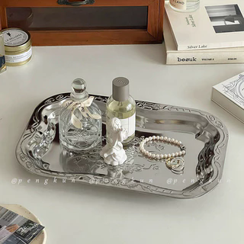
字段 | 内容 | 商品主图
序号 | 35
商品主图 | 见右侧嵌入主图
商品ID | 25583409972
商品中文名称 | 法式复古托盘金属花纹餐用
商品标题 | Ins vintage embossed desktop storage tray for perfume and cosmetics organizer tray, silver stainless steel plate
Shopee链接 | https://shopee.com.my/Ins-vintage-embossed-desktop-storage-tray-for-perfume-and-cosmetics-organizer-tray-silver-stainless-steel-plate-i.115498741.25583409972
近月销量显示 | 12 Sold/Month
近月销量下限 | 12
列表价格显示 | RM17.24
列表最低价(MYR) | 17.24
列表评分 | 5.0
累计总销量显示 | 626 Sold
累计总销量下限 | 626
是否精确 | TRUE
详情价格显示 | RM17.24
详情价(MYR) | 17.24
详情评分 | 5.0
评论覆盖 | 51
好评主题 | 51
差评/风险主题 | 51
图片来源URL | https://down-my.img.susercontent.com/file/sg-11134201-7rdxg-lxmc7jf2a4iue6@resize_w320_nl.webp
1688链接 | https://detail.1688.com/offer/991716280845.html?share_token=W30t7kC5lqXVBaGgOikFE5ROJ1DQCN76QZ9s0+XbG4muJZfxzWl9Dg%3D%3D&__share_id=4a8a8dd7-0ea3-4dde-b2bd-6dc0ebc7b75f&rpg-cnt=share.offerDetail&offerId=991716280845&__zhi_token=oP2DO2696sPac&spm=a262eq.8992535%2F20260805.5103953.0&forcePC=1785935428325
颜色/规格 | 小号 中号 大号
长宽高 | 小号 30cm/20cm/2.2cm 中号 35cm/24.5cm/2.2cm 大号 40cm/27.5cm/2.2cm
重量(g)
单个成本 | 小号 ¥5.5 中号 ¥7 大号 ¥8.5
单个运费 | 5.00
国内段总价 | 小号 ¥10.5 中号 ¥12 大号 ¥13.5
国际头程
总成本估算
利润估算
预计毛利率估算
3个成本
3个运费
国内段总价2
国际头程2
总成本估算2
利润估算2
预计毛利率估算2
5个成本
5个运费
国内段总价3
国际头程3
总成本估算3
利润估算3
预计毛利率估算3
8个成本
8个运费
国内段总价4
国际头程4
总成本估算4
利润估算4
预计毛利率估算4

